記入例
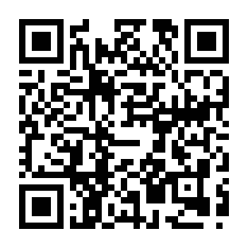

就労証明書の記入方法についての詳細は「就労証明書記載要領」を参照してください。→

